HR_9
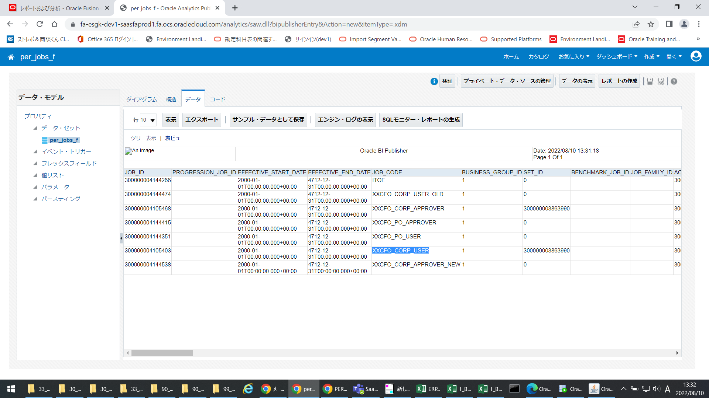
 | ジョブの管理

 | 設定と保守>財務:ワークフォースストラクチャ>ジョブの管理

 | 基本詳細 |  | Basic Details
 |  | 有効開始日 |  | 1900/01/01 | 1900/01/01 | 1900/01/01 | 1900/01/01 | 1900/01/01
 |  | 有効終了日
 |  | ジョブセット |  | 伊藤園営業データセット | 伊藤園営業データセット | 伊藤園営業データセット | 伊藤園営業データセット | 伊藤園営業データセット
 |  | 処理事由
 |  | 名前 |  | ITOE-承認者 | XXCFO_CORP_APPROVER-拠点・部門管理者_購買 | XXCFO_CORP_USER-拠点・部門担当者_購買 | XXCFO_PO_APPROVER-購買管理者 | XXCFO_PO_USER-購買担当者
 |  | コード |  | ITOE | XXCFO_CORP_APPROVER | XXCFO_CORP_USER | XXCFO_PO_APPROVER | XXCFO_PO_USER

 | ジョブ情報
 |  | ステータス |  | アクティブ | アクティブ | アクティブ | アクティブ | アクティブ
 |  | フルタイムまたはパートタイム
 |  | 正社員または臨時
 |  | ジョブ・ファミリ
 |  | ジョブ機能
 |  | レベル
 |  | 管理レベル
 |  | 健康診断要 |  | いいえ | いいえ | いいえ | いいえ | いいえ
 |  | ベンチマーク |  | いいえ | いいえ | いいえ | いいえ | いいえ
 |  | ベンチマーク・ジョブ
 |  | 昇格先のジョブ
 |  | 添付
 |  | 等級ラダー

(設定しない情報は非表示)
 | Legislative Information
 | 国別仕様情報

 | 評価基準
 |  | 評価方式
 |  | 評価日
 |  | 測定ユニット

 | プロファイル
 |  | プロファイル
 |  | 有効開始日
 |  | 有効終了日

